Лист1
Рис.1

λi = | 0.1 | (1/ч) | λc = | 0.2 | (1/ч)

Ti= | 10 | (ч) | Tc= | 5 | (ч)

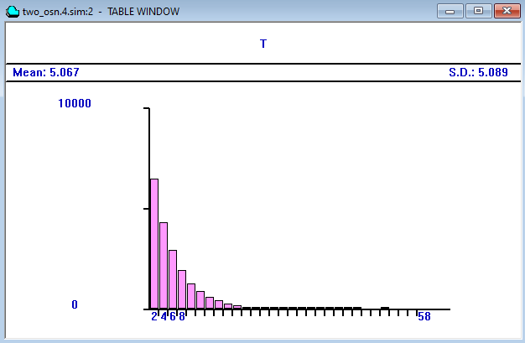
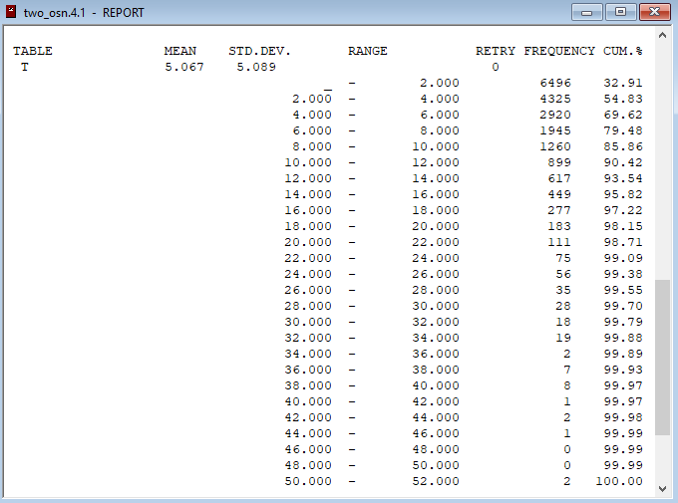
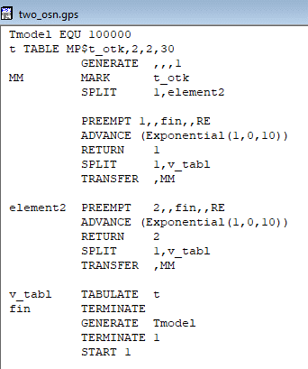

Pc(t)_аналитич.
 |  |  |  |  |  | t | Pc(t)_аналитич. | t | CUM(t) | Pc(t)
 |  |  |  |  |  | 0.0 | 1 | 2 | 32.91 | 0.6709
 |  |  |  |  |  | 0.2 | 0.923 | 4 | 54.83 | 0.4517
 |  |  |  |  |  | 0.4 | 0.852 | 6 | 69.62 | 0.3038
 |  |  |  |  |  | 0.6 | 0.787 | 8 | 79.48 | 0.2052
 |  |  |  |  |  | 0.8 | 0.726 | 10 | 85.86 | 0.1414
 |  |  |  |  |  | 1.0 | 0.670 | 12 | 90.42 | 0.0958
 |  |  |  |  |  | 1.2 | 0.619 | 14 | 93.54 | 0.0646
 |  |  |  |  |  | 1.4 | 0.571 | 16 | 95.82 | 0.0418
 |  |  |  |  |  | 1.6 | 0.527 | 18 | 97.22 | 0.0278
 |  |  |  |  |  | 1.8 | 0.487 | 20 | 98.15 | 0.0185
 |  |  |  |  |  | 2.0 | 0.449 | 22 | 98.71 | 0.0129
 |  |  |  |  |  | 2.2 | 0.415 | 24 | 99.09 | 0.0091
 |  |  |  |  |  | 2.4 | 0.383 | 26 | 99.38 | 0.0062
 |  |  |  |  |  | 2.6 | 0.353 | 28 | 99.55 | 0.0045
 |  |  |  |  |  | 2.8 | 0.326 | 30 | 99.70 | 0.003
 |  |  |  |  |  | 3.0 | 0.301 | 32 | 99.79 | 0.0021
 |  |  |  |  |  | 3.2 | 0.278 | 34 | 99.88 | 0.0012
 |  |  |  |  |  | 3.4 | 0.257 | 36 | 99.89 | 0.0011
 |  |  |  |  |  | 3.6 | 0.237 | 38 | 99.93 | 0.0007
 |  |  |  |  |  | 3.8 | 0.219 | 40 | 99.97 | 0.0003
 |  |  |  |  |  | 4.0 | 0.202 | 42 | 99.97 | 0.0003
 |  |  |  |  |  | 4.2 | 0.186 | 44 | 99.98 | 0.0002
 |  |  |  |  |  | 4.4 | 0.172 | 46 | 99.99 | 0.0001
 |  |  |  |  |  | 4.6 | 0.159 | 48 | 99.99 | 0.0001
 |  |  |  |  |  | 4.8 | 0.147 | 50 | 99.99 | 0.0001
 |  |  |  |  |  | 5.0 | 0.135 | 52 | 100 | 0
 |  |  |  |  |  | 5.2 | 0.125
 |  |  |  |  |  | 5.4 | 0.115
 |  |  |  |  |  | 5.6 | 0.106
 |  |  |  |  |  | 5.8 | 0.098
 |  |  |  |  |  | 6.0 | 0.091
 |  |  |  |  |  | 6.2 | 0.084
 |  |  |  |  |  | 6.4 | 0.077
 |  |  |  |  |  | 6.6 | 0.071
 |  |  |  |  |  | 6.8 | 0.066
 |  |  |  |  |  | 7.0 | 0.061
 |  |  |  |  |  | 7.2 | 0.056
 |  |  |  |  |  | 7.4 | 0.052
 |  |  |  |  |  | 7.6 | 0.048
 |  |  |  |  |  | 7.8 | 0.044
 |  |  |  |  |  | 8.0 | 0.041
 |  |  |  |  |  | 8.2 | 0.038
 |  |  |  |  |  | 8.4 | 0.035
 |  |  |  |  |  | 8.6 | 0.032
 |  |  |  |  |  | 8.8 | 0.030
 |  |  |  |  |  | 9.0 | 0.027
 |  |  |  |  |  | 9.2 | 0.025
 |  |  |  |  |  | 9.4 | 0.023
 |  |  |  |  |  | 9.6 | 0.021
 |  |  |  |  |  | 9.8 | 0.020
 |  |  |  |  |  | 10.0 | 0.018

Лист2
N(m,σ)

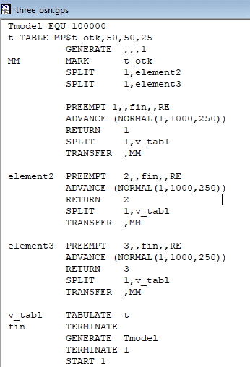
m = | 1000 | час
= | 250 | час

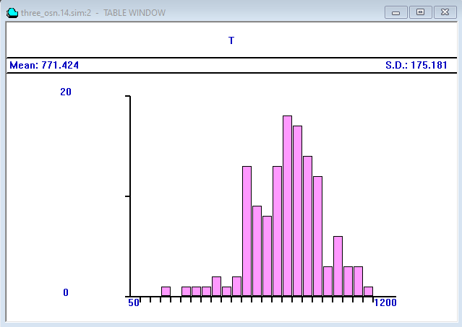

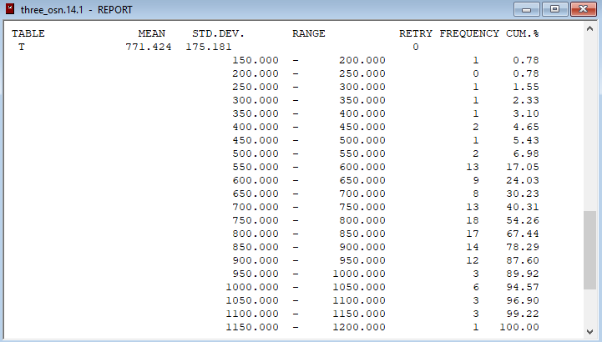

Веротяность безотказной работ
 | t | Pc(t)_аналитич. | CUM(t) | Pc(t)
 | 0 | 1.0000 | 0.0000 | 1.0000
 | 50 | 0.9999 | 0.0000 | 1.0000
 | 100 | 0.9998 | 0.0000 | 1.0000
 | 150 | 0.9997 | 0.0000 | 1.0000
 | 200 | 0.9993 | 0.78 | 0.9922
 | 250 | 0.9987 | 0.78 | 0.9922
 | 300 | 0.9974 | 1.55 | 0.9845
 | 350 | 0.9953 | 2.33 | 0.9767
 | 400 | 0.9918 | 3.10 | 0.9690
 | 450 | 0.9861 | 4.65 | 0.9535
 | 500 | 0.9772 | 5.43 | 0.9457
 | 550 | 0.9641 | 6.98 | 0.9302
 | 600 | 0.9452 | 17.05 | 0.8295
 | 650 | 0.9192 | 24.03 | 0.7597
 | 700 | 0.8849 | 30.23 | 0.6977
 | 750 | 0.8413 | 40.31 | 0.5969
 | 800 | 0.7881 | 54.26 | 0.4574
 | 850 | 0.7257 | 67.44 | 0.3256
 | 900 | 0.6554 | 78.29 | 0.2171
 | 950 | 0.5793 | 87.60 | 0.1240
 | 1000 | 0.5000 | 89.92 | 0.1008
 | 1050 | 0.4207 | 94.57 | 0.0543
 | 1100 | 0.3446 | 96.90 | 0.0310
 | 1150 | 0.2743 | 99.20 | 0.0080
 | 1200 | 0.2119 | 100.00 | 0.0000

